UI
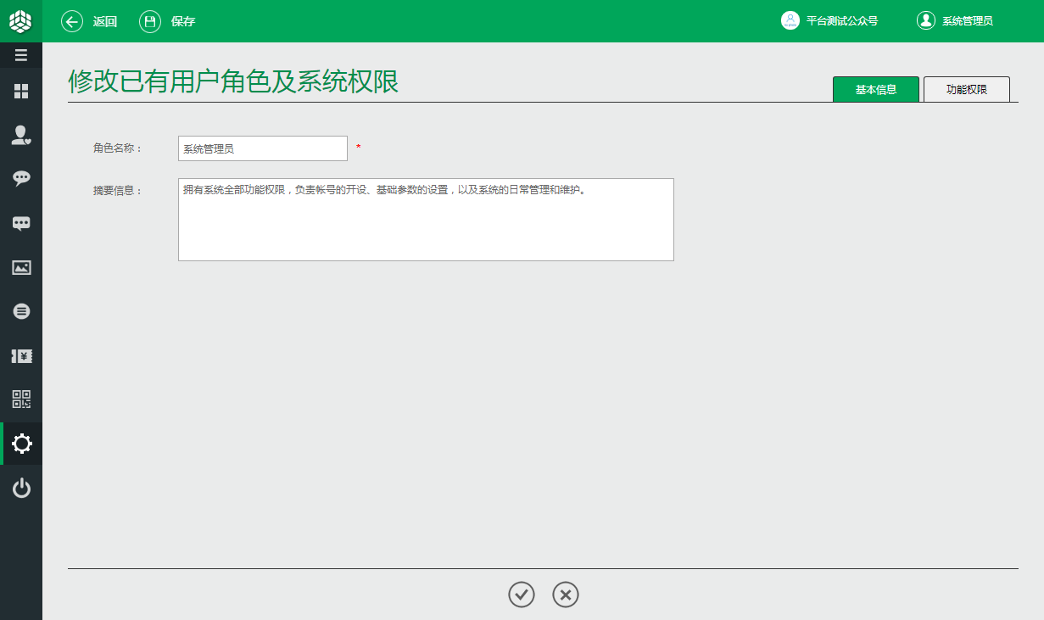
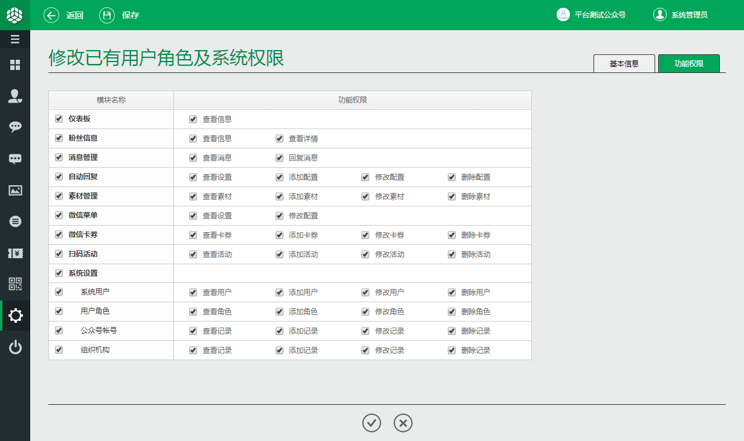
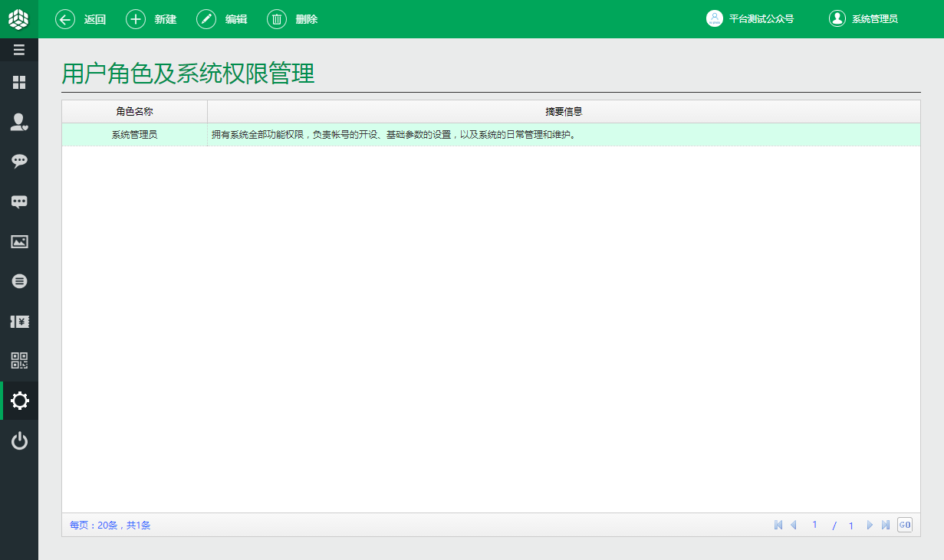
界面设计规则摘要 |  | 界面开发要求
列表界面： | Y | 序号 | 设计说明
启用分页： | Y | 1 | 在用户角色关联功能权限界面，用户可以直观、方便的配置相关功能权限。
模糊查询： | Y | 2 | 如果一个用户拥有修改权限，那么一定具备查看权限，在用户选中修改权限时，查看权限会自动选中。
添加界面： | Y | 3 | 权限的标识默认后缀为Access,Create,Modify,Remove,可以据此实现第二点功能。
修改界面： | Y | 4 | 鼠标移至模块名称列中的单元格，会显示该功能模块的对应描述，可以使用title属性实现。
查看界面：
删除界面： | Y
分栏数量： | 1

